상품제안서
송월타월 S.P 스누피리버 풀패키지 4매세트+쇼핑백 | 상품코드: S26905

 |  |  |  |  |  |  | 02-713-8555 | www.synergygift.co.kr
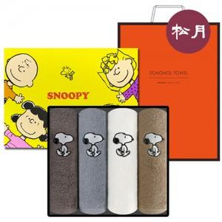

【상세/제작정보】

【인쇄/포장옵션】 | 실크, 자수 / 포장지포장

【공급단가】 | 수량 | 50~ | 100~ | 500~ | 1,000~ | 2,000~
*VAT별도 | 단가 | 19,480원 | 19,180원 | 18,730원 | 17,980원 | 17,230원

【상품 URL】 | https://www.synergygift.co.kr:443/src/goods_detail.php?gdno=26905

